상품제안서
uni제트스트림3색507(0.5)+제타파스텔(0.5)샤프세트 | 상품코드: S38535

 |  |  |  |  |  |  | 02-713-8555 | www.synergygift.co.kr
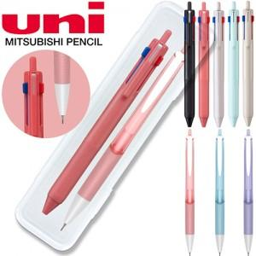

【상세/제작정보】 | <p><span style="font-size: 18.6667px;">※ 운임비 별도 발생 됩니다.</span></p>

【인쇄/포장옵션】 | 실크, 케이스인쇄 / 포장불가능

【공급단가】 | 수량 | 50~ | 100~ | 500~ | 1,000~ | 5,000~
*VAT별도 | 단가 | 5,900원 | 5,650원 | 5,250원 | 5,200원 | 4,980원

【상품 URL】 | https://www.synergygift.co.kr:443/src/goods_detail.php?gdno=38535

